Sheet1
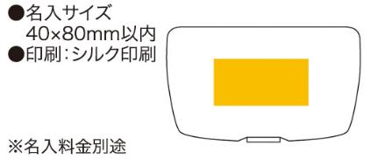
提 案 書

クリアステーショナリーセット |  | 参考上代 | ¥650 | 販売価格
 |  | （税別） |  | （税別）
【JAN】 | 4562121884786
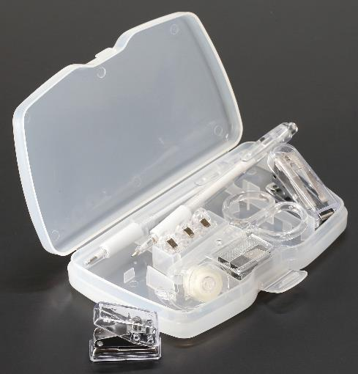 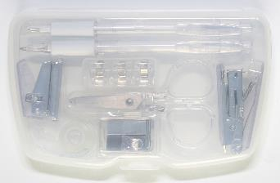 |  |  | 【商品番号】 6628 【本体サイズ】 97×163×24mm・160ｇ 【パッケージサイズ】 103×165×28mm・194ｇ 【個装形態】 化粧箱入 【材質】 ポリスチレン・スチール・ポリプロピレン・AS・他 【入数】 72 【セット内容】 パンチ・セロハンテープ・ハサミ・クリップ×3・ボールペン・シャープペン・ステープラー・ステープラー替針・収納ケース 【商品説明】 シックなクリアカラーのステーショナリーセット 【生産国】 中国

